信用交易
融资融券市场交易数据统计(2024-07-26)

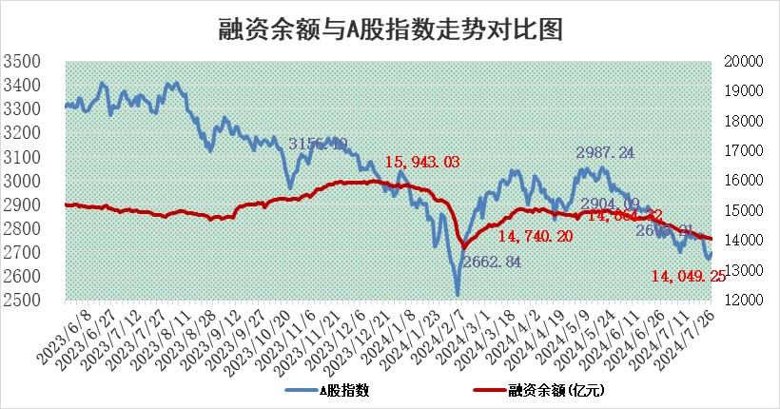
标的证券 | 融资融券余额（亿元） | 融资余额（亿元） | 融券余额（亿元） | 融资买入额（亿元） | 融资融券规模变化（亿元） | 融资余额增幅(‰) | 融券余额增幅(%)
统计数据 | 14,307.64 | 14,049.25 | 248.02 | 467.76 | -35.11 | -2.27 | -1.28

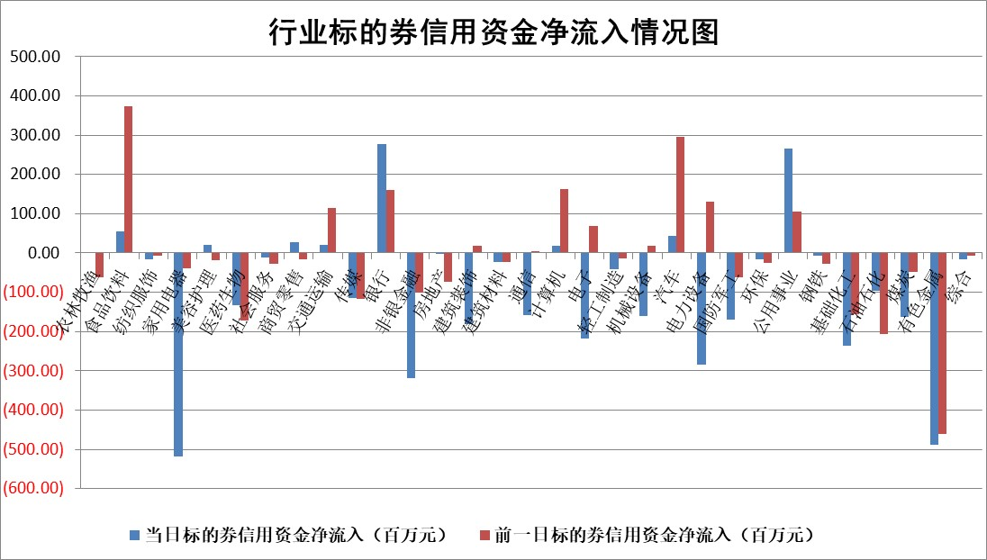

 |  |  |  |  |  |  |  | 2

 |  |  |  |  |  |  |  | 5
标的基金代码 | 标的基金简称 | 融资余额/市值(%) | 融资余额增幅(%) | 融资买入额/成交金额(%) | （融资余额净增额-融券余额净增额）/市值(‱) | 融券余额降幅(%) | ABS[（融资余额净增额-融券余额净增额）/市值净增额-1](%)
159902 | 华夏中小板ETF | 0.00 | 0.00 | 0.00 | 0.00 | 0.00 | 100.00
159915 | 易方达创业板ETF | 1.99 | 0.34 | 337340.89 | 0.75 | 2.49 | 98.96
159919 | 嘉实沪深300ETF | 0.59 | 0.19 | 5.04 | 0.24 | 4.03 | 99.74
159920 | 华夏恒生ETF | 38.83 | -0.20 | 7.90 | -7.88 | -0.29 | 127.44
159922 | 嘉实中证500ETF | 0.76 | 0.07 | 8.30 | 8.01 | 5.82 | 84.28
159925 | 南方沪深300ETF | 0.31 | 6.06 | 3.68 | 0.78 | -1.31 | 98.29
159928 | 消费ETF | 1.21 | 0.90 | 1.34 | 1.08 | 0.00 | 96.69
159934 | 易方达黄金ETF | 89.94 | 0.07 | 3.96 | 6.26 | 0.00 | 95.20
159939 | 全指信息技术ETF | 0.85 | 1.39 | 47.75 | 1.17 | 0.00 | 99.16
159940 | 全指金融地产ETF | 0.11 | 0.42 | 0.00 | 0.05 | 0.00 | 100.00
159995 | 半导体芯片ETF | 2.43 | 0.69 | 166.68 | 1.50 | -1.05 | 98.89
159997 | 天弘中证电子ETF | 2.53 | -0.92 | 9.73 | -2.36 | -1.52 | 105.42
159998 | 天弘中证计算机主题ETF | 0.84 | 3.78 | 0.04 | 3.06 | 0.00 | 95.11
510050 | 华夏上证50ETF | 3.70 | -0.33 | 349.38 | -1.05 | 9.67 | 100.79
510180 | 华安上证180ETF | 0.46 | 0.80 | 4.47 | 0.24 | -63.62 | 97.12
510880 | 华泰柏瑞红利ETF | 0.41 | 0.57 | 2.09 | 0.25 | 1.78 | 100.63
510900 | 易方达恒生H股ETF | 46.77 | -0.58 | 9.37 | -27.10 | 0.00 | 161.65
511010 | 5年期国债ETF | 6.66 | 0.03 | 0.01 | 0.17 | 0.00 | 96.03
511380 | 可转债及可交换债券ETF | 2.03 | 3.65 | 110.03 | 7.14 | 0.00 | 97.78
512000 | 全指证券ETF | 8.63 | 0.14 | 21.65 | 1.53 | 4.29 | 98.65
512010 | 沪深300医药卫生ETF | 6.61 | 0.60 | 155.24 | 3.96 | 0.00 | 92.71
512070 | 沪深300非银ETF | 2.46 | 0.24 | 33.59 | 0.54 | -0.86 | 99.37
512400 | 南方中证申万有色金属ETF | 1.82 | -8.15 | 0.53 | -16.75 | -2.41 | 107.44
512580 | 广发中证环保产业ETF | 1.13 | -1.16 | 0.03 | -1.33 | 0.00 | 95.97
512660 | 国泰中证军工ETF | 2.50 | -4.06 | 7.59 | -14.12 | -10.92 | 104.20
512800 | 华宝中证银行ETF | 11.77 | -0.05 | 2.04 | 17.15 | 37.50 | 110.13
512980 | 广发中证传媒ETF | 2.20 | -3.84 | 242.45 | -8.90 | -1.40 | 103.93
515030 | 华夏中证新能源汽车ETF | 2.82 | -0.15 | 3.04 | -0.77 | -2.43 | 100.33
515050 | 华夏中证5G通信主题ETF | 1.01 | 0.42 | 6.27 | 0.29 | -1.58 | 99.83
515070 | 华夏中证人工智能ETF | 3.14 | -1.35 | 3.06 | -4.74 | -0.69 | 103.88
标的股票比较指标 |  | 融资余额/流通A股市值(%) | 融资余额增幅(%) | 融资买入额/成交金额(%) | （融资余额净增额-融券余额净增额）/流通A股市值(‱) | 融券余额降幅(%) | ABS[（融资余额净增额-融券余额净增额）/流通A股市值净增额-1](%)
前十名标的个股 |  | 仁东控股 | 研奥股份 | 天马科技 | 强瑞技术 | 阳光照明 | 匠心家居
 |  | 雅博股份 | 祥明智能 | 科兴制药 | 多浦乐 | 好当家 | 药易购
 |  | 中研股份 | 腾达科技 | 宝光股份 | 祥明智能 | 旋极信息 | 同飞股份
 |  | 容百科技 | 川仪股份 | 轻纺城 | 陕西华达 | 我爱我家 | 诺瓦星云
 |  | 纽泰格 | 邵阳液压 | 华设集团 | 金龙汽车 | 深高速 | 鹿山新材
 |  | 齐峰新材 | 强瑞技术 | 渤海化学 | 威马农机 | 国际医学 | 中国平安
 |  | 东方通 | 金龙汽车 | 无锡银行 | 邵阳液压 | 微电生理 | 宏源药业
 |  | 福星股份 | 晶晨股份 | 浙数文化 | 盛帮股份 | 航亚科技 | 融捷股份
 |  | 南都电源 | 华新环保 | 博实股份 | 研奥股份 | 盈康生命 | 华阳智能
 |  | 元道通信 | 国光电器 | 海森药业 | 腾达科技 | 贝泰妮 | 天振股份
后十名标的个股 |  | 江苏舜天 | 鹏鼎控股 | 华电国际 | 风光股份 | 江苏北人 | 捷佳伟创
 |  | 威创股份 | 华秦科技 | 永泰能源 | 盟升电子 | 西王食品 | 鼎龙科技
 |  | 广电网络 | 风光股份 | 广汇汽车 | 诺瓦星云 | 安必平 | 百利天恒
 |  | 东旭光电 | 新泉股份 | 海印股份 | 海锅股份 | 海信家电 | 宏景科技
 |  | 东旭蓝天 | 菲利华 | 江苏舜天 | 通用电梯 | 华丽家族 | 华润材料
 |  | 易事特 | 八方股份 | 威创股份 | 通化金马 | 晶品特装 | 普利制药
 |  | 鹏都农牧 | 诺瓦星云 | 广电网络 | 招标股份 | 中成股份 | 北自科技 | ;
 |  | 中银绒业 | 皇马科技 | 东旭光电 | 双乐股份 | 普元信息 | 中国海油
 |  | 锦州港 | 盟升电子 | 东旭蓝天 | 科净源 | 中光防雷 | 中微半导
 |  | 中泰化学 | 通业科技 | 易事特 | 航天晨光 | 徐工机械 | 派林生物
说明：1.以上普通交易数据和信用交易数据皆以交易日收盘后数据为基准；2.上述标的证券总数据只计算标的证券市场总数据，不包括从标的证券中调出去标的证券数据，所以与交易所公布的总值略有不同； 3.上述行业采用申万一级行业分类；4.以上标的基金和标的个股中比较的6个指标值中：前5个（从左至右）为正向指标，值越大排名越靠前；第6个为逆向指标，值越小，排名越靠前；5.第6个指标中ABS[]表示求绝对值，其主要用于考量信用资金相对净流入对股价相对净变化的贡献程度；6.数据来源：wind，交易所。

 | 证券代码 | 新增融资余额 | 融资买入额 | 融资买入增幅前10
远大智能 | 002689 | 28175353 | 42268582 | 199%
亚太股份 | 002284 | 21555247 | 34242865 | 82%
赛诺医疗 | 688108 | 72122899 | 101076547 | 78%
湖南发展 | 000722 | 66023557 | 137112987 | 75%
柘中股份 | 002346 | 14584119 | 36845980 | 58%
国城矿业 | 000688 | 24683149 | 48240585 | 54%
兆新股份 | 002256 | 1985058 | 4066269 | 52%
凯美特气 | 002549 | 33806472 | 61340055 | 52%
华昌达 | 300278 | 13474542 | 19303225 | 48%
新华联 | 000620 | 27311937 | 39201759 | 43%

 | 证券代码 | 新增融资余额 | 融资买入额 | 融资买入增幅前10
兔宝宝 | 002043 | 73310337 | 89923983 | 334%
捷昌驱动 | 603583 | 26026415 | 31686727 | 262%
湘财股份 | 600095 | 94196837 | 132280449 | 252%
中谷物流 | 603565 | 49103883 | 60098371 | 234%
中青宝 | 300052 | 24215352 | 31377809 | 98%
顾家家居 | 603816 | 138518545 | 188424210 | 78%
喜临门 | 603008 | 31503289 | 48351944 | 77%
财信发展 | 000838 | 10831830 | 17666790 | 74%
苏州银行 | 002966 | 10578096 | 19143736 | 72%
金诚信 | 603979 | 23858538 | 36098133 | 60%

